Informationen
Eingabehilfe für das Onlinetool der Datenabfrage für die Sicherheitsplattform Gas 2022 In dieser Datei erhalten Sie fachliche Hilfestellung für die Datenabfrage für die Sicherheitsplattform. Für jedes Feld wird eine Ausfüllhilfe bereitgestelllt, die den Inhalt der geforderten Daten beschreibt. Für jedes Feld ist auch angegeben, ob es sich um eine Pflichtangabe oder eine optionale Angabe handelt. Sie können zudem alle geforderten Angaben in die Datei eingeben, um die Angaben zur Eingabe in der Onlinemaske vorzumerken.
Sie finden die abgefragten Daten in den Tabellenblättern "Allg. Parameter" und "Leistungsbez. Parameter".
In der Datenabfrage wird die Leistung der angeschlossenen Letztverbraucher in getrennten Leistungblöcken abgefragt. Im Tabellenballt "Hilfsblatt Aufteilung Blöcke" wird das Aufteilen erläutert und es kann ein Vorschlag für die Aufteilung in Leistungsblöcke erstellt werden.
Version : 02.05.2022

Hilfsblatt Aufteilung Blöcke
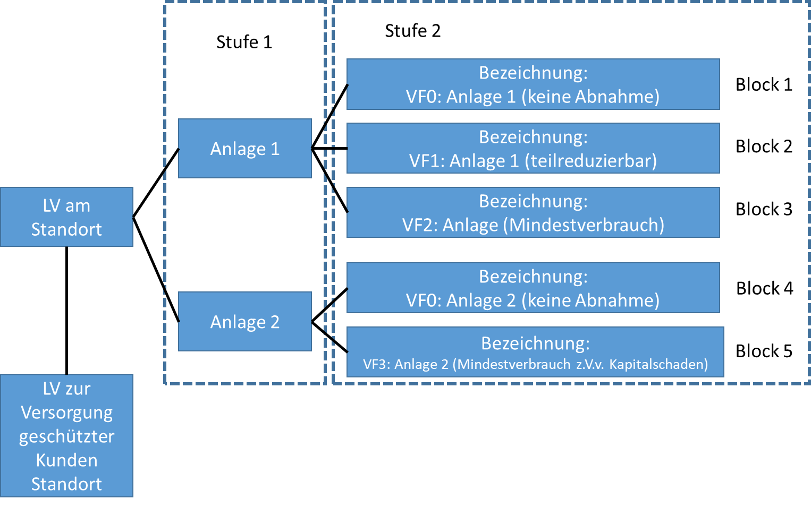
Aufteilung in Leistungsblöcke
Der Verbrauch/Die Leistungsanteile der angeschlossenen Letztverbraucher soll im Onlineportal in Leistungsblöcke aufgeteilt eingetragen werden. Die Aufteilung folgt dem Ziel unterschiedliche Leistungsteile sachgerecht bewerten zu können.
1. Stufe: sachliche und technische Aufteilung
Trennen Sie in der erste Stufe sofern vorhanden getrennt zu betrachtende Produktionsanlagen mit unterschiedlichen Cost of Gas Disruption in eigene Leistungsblöcke auf. Eine Auftrennung sollte insbesondere Erfolgen, wenn die Branche des Letztverbrauchers unterschiedlich ist und keine technischen Verknüpfungen bestehen.
2. Stufe: Aufteilung nach Verbrauchsverhalten und Flexibilität (VF)
Trennen Sie die so entstehenden Blöcke daraufhin nach möglichem Verbrauchsverhalten und Flexibilität auf. Trennen Sie beispielsweise die Blöcke auf, wenn die Leistung in mehr als eine der folgenden Kategorien fällt:
VF0: In Gaskrisensituation regelmäßig nicht aktiv:
Geben Sie in diesem Leistungsblock den Anteil der Leistung an, um den die Leistung in der Krisensituation erwartungsgemäß aufgrund der hohen Erdgaspreisen oder anderen Gründen bereits reduziert ist. Der Leistungsblock dient dazu abzuschätzten wie hoch die im Krisenfall noch in anspruchgenomme Leistung am Netzanschlusspunkt ist.
VF1: Teilweise leistungsreduzierbarer Block:
Geben Sie in diesem Block den Anteil der Leistung an, der im Krisenfall stetig oder in kleinen Schritten teilweise reduziert werden kann. (Siehe Angabe: "Kann die Leistung auch teilweise abgerufen werden?")
VF2: Nur gesamthaft reduzierbarer Block:
Geben Sie in diesem Block den Anteil der Leistung an, der nur gesamthaft reduziert werden kann.
VF3: Nur gesamthaft reduzierbarer Block mit Kapitalschäden:
Geben Sie in diesem Block den Anteil der Leistung an, die minimal erforderlich ist, um kapitale Anlagenschäden zu vermeiden.
Sie können die Blöcke noch weiter Unterteilen, sofern z.B. für die Blöcke unterschiedliche Costs of Gas Disruption* eingetragen werden sollen.
(*Kosten einer Erdgasunterbrechung in Euro/MWh/h für den Leistungsblock ein. In diesen Wert fließen sämtliche Kosten ein, die für das Unternehmen durch den Produktionsausfall des Leistungsblocks aus bspw. zivilrechtlichen Ansprüchen entstehen. Das Ausbleiben von Opportunitäten ist hier nicht zu berücksichtigen.)
Sofern der Block als voraussichtlich in einer Krisensituation reduzierte Nachfrage (VF0) eingetragen wurde, tragen Sie hier 0 ein.
Die untere Hilfstabelle erstellt einen Vorschlag für die Aufteilung in Leistungsblöcke anhand Ihrer Angaben.

Hilfstabelle zur Blockaufteilung
Ein Beispiel für eine Blockaufteilung finden Sie im Tabellenblatt Beispiel Industrieanlage
Tragen Sie zunächst ein, wie viele nach technisch und sachlichen Kritierien aufzuteilende Blöcke am Standort vorhanden sind. |  | Anzahl sachlich/technischer Blöcke | 1 | VF2 | VF3

Stufe 1 | Stufe 2 |  |  |  | Leistungsblöcke zur Eintragung im Onlineportal (Siehe Tabellenblatt leistungsbezogene Parameter)
Vergeben Sie einen Namen für jeden sachlich/ technischen Block. |  | Tragen Sie daraufhin die abgefragten Eigenschaften zum Verbrauchsverhalten und der Flexibilität der Blöcke ein. Anhand der Eigenschaften wird ein Vorschlag für die Aufteilung in Teilblöcke erstellt. |  |  |  | Aus den Angaben wird ein Vorschlag für eine Blockaufteilung zur Eintragung ins Online-Portal ermittelt. Tragen Sie nun ggf. eine Ergänzung für die Bezeichnung ein. Im "Tabellenblatt Leistungsbez. Parameter" können die Bezeichungen im Zellbereich D19:D39 eingetragen werden.
Name des sachlich technischen Blocks | Wird ein Teil der Leistung des Blocks bei hohen Gaspreisen in der Krisensituation erwartbar nicht abgerufen? | Kann ein Teil der Leistung des Blocks stetig oder in kleinen Schritten reduziert werden, ohne dass die Anlagen komplett ausgeschaltet werden muss oder Schäden an der Anlage entstehen? | Kann ein Teil der Leistung des Blocks nur gesamthaft reduziert werden? | Entstehen bei unterschreiten der Mindestabnahme des Blocks kapitale Anlagenschäden? | Blocknummer | Ergänzung für Bezeichnung | Bezeichnung zur Eintragung ins Portal | Erläuterung des Leistungsblocks
 |  |  |  |  | Block 0 |  |  | Der Block entspricht dem Anteil der Leistung von '' der vermutlich bei den hohen Gaspreisen in der Gaskrise nicht abgerufen wird. | Sachlich technischer Block | 1
 |  |  |  |  | Block 0 |  |  | Der Block entspricht dem Anteil der Leistung von '' der teilweise reduziert werden kann, ohne dass die Anlage ausgeschaltet werden muss oder beschädigt wird. |  | 1
 |  |  |  |  | Block 0 |  |  | Der Block entspricht dem Anteil der Leistung von '' der nur gesamthaft reduziert werden kann und bei dessen Reduzierung keine Schäden an der Anlage entstehen. |  | 1
 |  |  |  |  | Block 0 |  |  | Der Block entspricht dem Anteil der Leistung von '' der benötigt wird, um eine Beschädigung der Anlage zu vermeiden. Beim Reduzieren des Blocks fallen Kapitalschäden an. |  | 1
 |  |  |  |  | Block 0 |  |  | Der Block entspricht dem Anteil der Leistung von '' der vermutlich bei den hohen Gaspreisen in der Gaskrise nicht abgerufen wird. |  | 2
 |  |  |  |  | Block 0 |  |  | Der Block entspricht dem Anteil der Leistung von '' der teilweise reduziert werden kann, ohne dass die Anlage ausgeschaltet werden muss oder beschädigt wird. |  | 2
 |  |  |  |  | Block 0 |  |  | Der Block entspricht dem Anteil der Leistung von '' der nur gesamthaft reduziert werden kann und bei dessen Reduzierung keine Schäden an der Anlage entstehen. |  | 2
 |  |  |  |  | Block 0 |  |  | Der Block entspricht dem Anteil der Leistung von '' der benötigt wird, um eine Beschädigung der Anlage zu vermeiden. Beim Reduzieren des Blocks fallen Kapitalschäden an. |  | 2
 |  |  |  |  | Block 0 |  |  | Der Block entspricht dem Anteil der Leistung von '' der vermutlich bei den hohen Gaspreisen in der Gaskrise nicht abgerufen wird. |  | 3
 |  |  |  |  | Block 0 |  |  | Der Block entspricht dem Anteil der Leistung von '' der teilweise reduziert werden kann, ohne dass die Anlage ausgeschaltet werden muss oder beschädigt wird. |  | 3
 |  |  |  |  | Block 0 |  |  | Der Block entspricht dem Anteil der Leistung von '' der nur gesamthaft reduziert werden kann und bei dessen Reduzierung keine Schäden an der Anlage entstehen. |  | 3
 |  |  |  |  | Block 0 |  |  | Der Block entspricht dem Anteil der Leistung von '' der benötigt wird, um eine Beschädigung der Anlage zu vermeiden. Beim Reduzieren des Blocks fallen Kapitalschäden an. |  | 3
 |  |  |  |  | Block 0 |  |  | Der Block entspricht dem Anteil der Leistung von '' der vermutlich bei den hohen Gaspreisen in der Gaskrise nicht abgerufen wird. |  | 4
 |  |  |  |  | Block 0 |  |  | Der Block entspricht dem Anteil der Leistung von '' der teilweise reduziert werden kann, ohne dass die Anlage ausgeschaltet werden muss oder beschädigt wird. |  | 4
 |  |  |  |  | Block 0 |  |  | Der Block entspricht dem Anteil der Leistung von '' der nur gesamthaft reduziert werden kann und bei dessen Reduzierung keine Schäden an der Anlage entstehen. |  | 4
 |  |  |  |  | Block 0 |  |  | Der Block entspricht dem Anteil der Leistung von '' der benötigt wird, um eine Beschädigung der Anlage zu vermeiden. Beim Reduzieren des Blocks fallen Kapitalschäden an. |  | 4
 |  |  |  |  | Block 0 |  |  | Der Block entspricht dem Anteil der Leistung von '' der vermutlich bei den hohen Gaspreisen in der Gaskrise nicht abgerufen wird. |  | 5
 |  |  |  |  | Block 0 |  |  | Der Block entspricht dem Anteil der Leistung von '' der teilweise reduziert werden kann, ohne dass die Anlage ausgeschaltet werden muss oder beschädigt wird. |  | 5
 |  |  |  |  | Block 0 |  |  | Der Block entspricht dem Anteil der Leistung von '' der nur gesamthaft reduziert werden kann und bei dessen Reduzierung keine Schäden an der Anlage entstehen. |  | 5
 |  |  |  |  | Block 0 |  |  | Der Block entspricht dem Anteil der Leistung von '' der benötigt wird, um eine Beschädigung der Anlage zu vermeiden. Beim Reduzieren des Blocks fallen Kapitalschäden an. |  | 5
 |  |  |  |  | Block 0 |  |  | Der Block entspricht dem Anteil der Leistung von '' der vermutlich bei den hohen Gaspreisen in der Gaskrise nicht abgerufen wird. |  | 6
 |  |  |  |  | Block 0 |  |  | Der Block entspricht dem Anteil der Leistung von '' der teilweise reduziert werden kann, ohne dass die Anlage ausgeschaltet werden muss oder beschädigt wird. |  | 6
 |  |  |  |  | Block 0 |  |  | Der Block entspricht dem Anteil der Leistung von '' der nur gesamthaft reduziert werden kann und bei dessen Reduzierung keine Schäden an der Anlage entstehen. |  | 6
 |  |  |  |  | Block 0 |  |  | Der Block entspricht dem Anteil der Leistung von '' der benötigt wird, um eine Beschädigung der Anlage zu vermeiden. Beim Reduzieren des Blocks fallen Kapitalschäden an. |  | 6
 |  |  |  |  | Block 0 |  |  | Der Block entspricht dem Anteil der Leistung von '' der vermutlich bei den hohen Gaspreisen in der Gaskrise nicht abgerufen wird. |  | 7
 |  |  |  |  | Block 0 |  |  | Der Block entspricht dem Anteil der Leistung von '' der teilweise reduziert werden kann, ohne dass die Anlage ausgeschaltet werden muss oder beschädigt wird. |  | 7
 |  |  |  |  | Block 0 |  |  | Der Block entspricht dem Anteil der Leistung von '' der nur gesamthaft reduziert werden kann und bei dessen Reduzierung keine Schäden an der Anlage entstehen. |  | 7
 |  |  |  |  | Block 0 |  |  | Der Block entspricht dem Anteil der Leistung von '' der benötigt wird, um eine Beschädigung der Anlage zu vermeiden. Beim Reduzieren des Blocks fallen Kapitalschäden an. |  | 7
 |  |  |  |  | Block 0 |  |  | Der Block entspricht dem Anteil der Leistung von '' der vermutlich bei den hohen Gaspreisen in der Gaskrise nicht abgerufen wird. |  | 8
 |  |  |  |  | Block 0 |  |  | Der Block entspricht dem Anteil der Leistung von '' der teilweise reduziert werden kann, ohne dass die Anlage ausgeschaltet werden muss oder beschädigt wird. |  | 8
 |  |  |  |  | Block 0 |  |  | Der Block entspricht dem Anteil der Leistung von '' der nur gesamthaft reduziert werden kann und bei dessen Reduzierung keine Schäden an der Anlage entstehen. |  | 8
 |  |  |  |  | Block 0 |  |  | Der Block entspricht dem Anteil der Leistung von '' der benötigt wird, um eine Beschädigung der Anlage zu vermeiden. Beim Reduzieren des Blocks fallen Kapitalschäden an. |  | 8
 |  |  |  |  | Block 0 |  |  | Der Block entspricht dem Anteil der Leistung von '' der vermutlich bei den hohen Gaspreisen in der Gaskrise nicht abgerufen wird. |  | 9
 |  |  |  |  | Block 0 |  |  | Der Block entspricht dem Anteil der Leistung von '' der teilweise reduziert werden kann, ohne dass die Anlage ausgeschaltet werden muss oder beschädigt wird. |  | 9
 |  |  |  |  | Block 0 |  |  | Der Block entspricht dem Anteil der Leistung von '' der nur gesamthaft reduziert werden kann und bei dessen Reduzierung keine Schäden an der Anlage entstehen. |  | 9
 |  |  |  |  | Block 0 |  |  | Der Block entspricht dem Anteil der Leistung von '' der benötigt wird, um eine Beschädigung der Anlage zu vermeiden. Beim Reduzieren des Blocks fallen Kapitalschäden an. |  | 9

Beispiel Industrieanlage
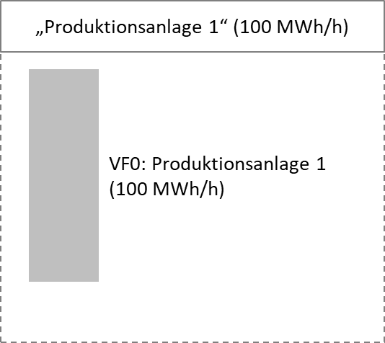
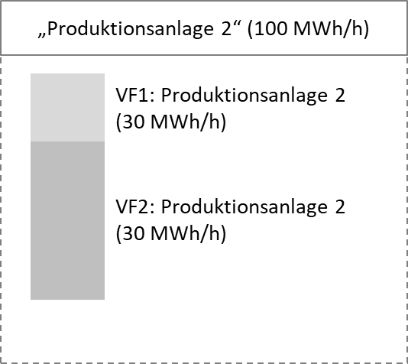
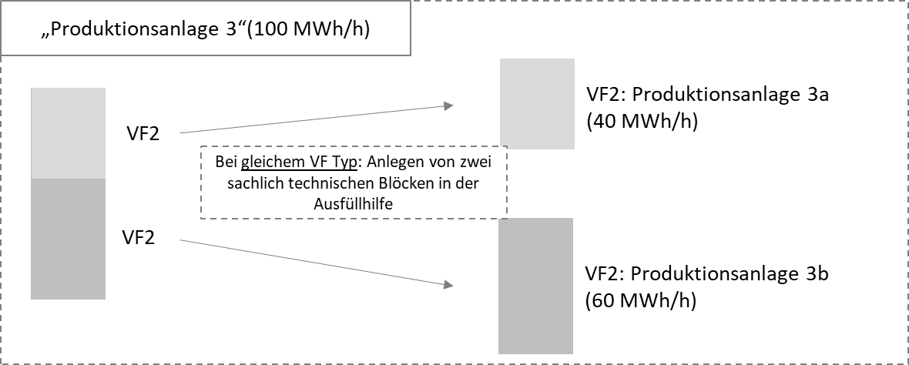

Beispiel für die Aufteilung eines Industriebetriebes für die Datenabfrage der Sicherheitsplattform Gas.
Der als Beispiel verwendete Industriebetrieb hat 4 Produktionsanlagen welche jeweils untersciedliche „Costs of Gas Disrup (Kosten einer Erdgasreduktion/-unterbrechung) haben. Diese Produktionsanlagen werden auf die technisch und sachlich zusammenhängenden Blöcke verteilt. Jeder dieser technisch und sachlich zusammenhängenden Blöcke wird anhand des unterschiedlichen Verbrauchsverhalten und Flexibilität (VF) wiederrum in einzelne Blöcke aufgeteilt. Beispiele für die Produktionsanlagen:

Produktionsanlage 1: Aufgrund des geringen Gewinnpotentials von Produktionsanlage 1 würde diese in einer Gasmangellage nicht mehr laufen.
Produktionsanlage 2: Hat einen variablen Anteil. Der Verbrauch der Anlage kann in einem bestimmten Bereich stetig verändert werden (VF1-Bereich). Beispielsweise ein Ofen der mit geringer Temperatur betrieben wird, dadurch aber einen längeren Trocknungsprozess nach sich zieht. Unterhalb dieses Bereiches ist eine Weiterbetrieb der Produktionsanlage nicht möglich, eine Abschaltung ohne Schäden würde erfolgen (VF2-Bereich).
Produktionsanlage 3: Besteht aus 2 Produktionsstraßen. Bei einer Gasmangellage könnte eine der beiden Abgeschaltet werden. Da beide nur mit vollem Energiebezug funktionieren gibt es keinen stetigen Anteil. Es kann Straße 1 oder 2 jeweils in Gänze abgeschaltet werden. Eine Aufteilung in zwei technisch und sachlich zusammenhängende Blöcke mit dem vollen Potential der Produktionsstraße als nur gesamthaft abschaltbares Potential (VF2-Bereich) ist erforderlich. (Vorsicht: Die Ausfüllhilfe unterstützt nicht die Aufteilung eines sachlich technischen Blocks in zwei gleiche VF-Typen. Um die Aufteilung in der Ausfüllhilfe vorzunehmen, können Sie zwei sachlich technische Blöcke mit gleichem Namen eintragen.)
Produktionsanlage 4: Hat einen festen Anteil (VF2-Bereich) und eine feste Untergrenze ab derer Produktionsmittel zerstört werden würden (VF3-Bereich).
Diese Beispiele dienen zur Verdeutlichung der einzelnen VF, andere Konstellationen sind möglich.

